Semáforo
Registros COVID-19, del 20 de agosto al 2 de septiembre del 2021 *

Datos actualizados al 20 de agosto del 2021 a las 12:01:00 a.m.

Código departamento | Código municipio | Departamento | Municipio | Proyecciones preliminares, de Población INE | Total de tamizajes | Casos confirmados | Tasa por 100K Habitantes | Tasa Pruebas por 1000 | % de Positividad | Puntaje total | semaforo
TOTAL NACIONAL |  |  |  | 17109746 | 162974 | 50832 | 297.09383178 | 0.68 | 31.190 |  |  | Total de municipios según color
1 | 1 | GUATEMALA | GUATEMALA | 1204964 | 47454 | 12202 | 1012.64 | 2.81 | 25.71 | 8.5 | >7.5 y <=10
1 | 2 | GUATEMALA | SANTA CATARINA PINULA | 86980 | 1372 | 284 | 326.51 | 1.13 | 20.7 | 7.5 | >5 y <=7.5 | Amarillo | Naranja | Rojo
1 | 3 | GUATEMALA | SAN JOSÉ PINULA | 89001 | 1873 | 630 | 707.86 | 1.50 | 33.64 | 8.5 | >7.5 y <=10 | 14 | 21 | 305
1 | 4 | GUATEMALA | SAN JOSÉ DEL GOLFO | 8409 | 61 | 24 | 285.41 | 0.52 | 39.34 | 9.5 | >7.5 y <=10
1 | 5 | GUATEMALA | PALENCIA | 74517 | 605 | 259 | 347.57 | 0.58 | 42.81 | 9.5 | >7.5 y <=10
1 | 6 | GUATEMALA | CHINAUTLA | 123356 | 1394 | 545 | 441.81 | 0.81 | 39.1 | 8.5 | >7.5 y <=10
1 | 7 | GUATEMALA | SAN PEDRO AYAMPUC | 66926 | 1379 | 484 | 723.19 | 1.47 | 35.1 | 8.5 | >7.5 y <=10
1 | 8 | GUATEMALA | MIXCO | 507220 | 9733 | 2970 | 585.54 | 1.37 | 30.51 | 8.5 | >7.5 y <=10
1 | 9 | GUATEMALA | SAN PEDRO SACATEPÉQUEZ | 55723 | 392 | 173 | 310.46 | 0.50 | 44.13 | 9.5 | >7.5 y <=10
1 | 10 | GUATEMALA | SAN JUAN SACATEPÉQUEZ | 281520 | 1744 | 624 | 221.65 | 0.44 | 35.78 | 9.5 | >7.5 y <=10
1 | 11 | GUATEMALA | SAN RAYMUNDO | 38739 | 581 | 155 | 400.11 | 1.07 | 26.68 | 8.5 | >7.5 y <=10
1 | 12 | GUATEMALA | CHUARRANCHO | 16872 | 119 | 43 | 254.86 | 0.50 | 36.13 | 9.5 | >7.5 y <=10
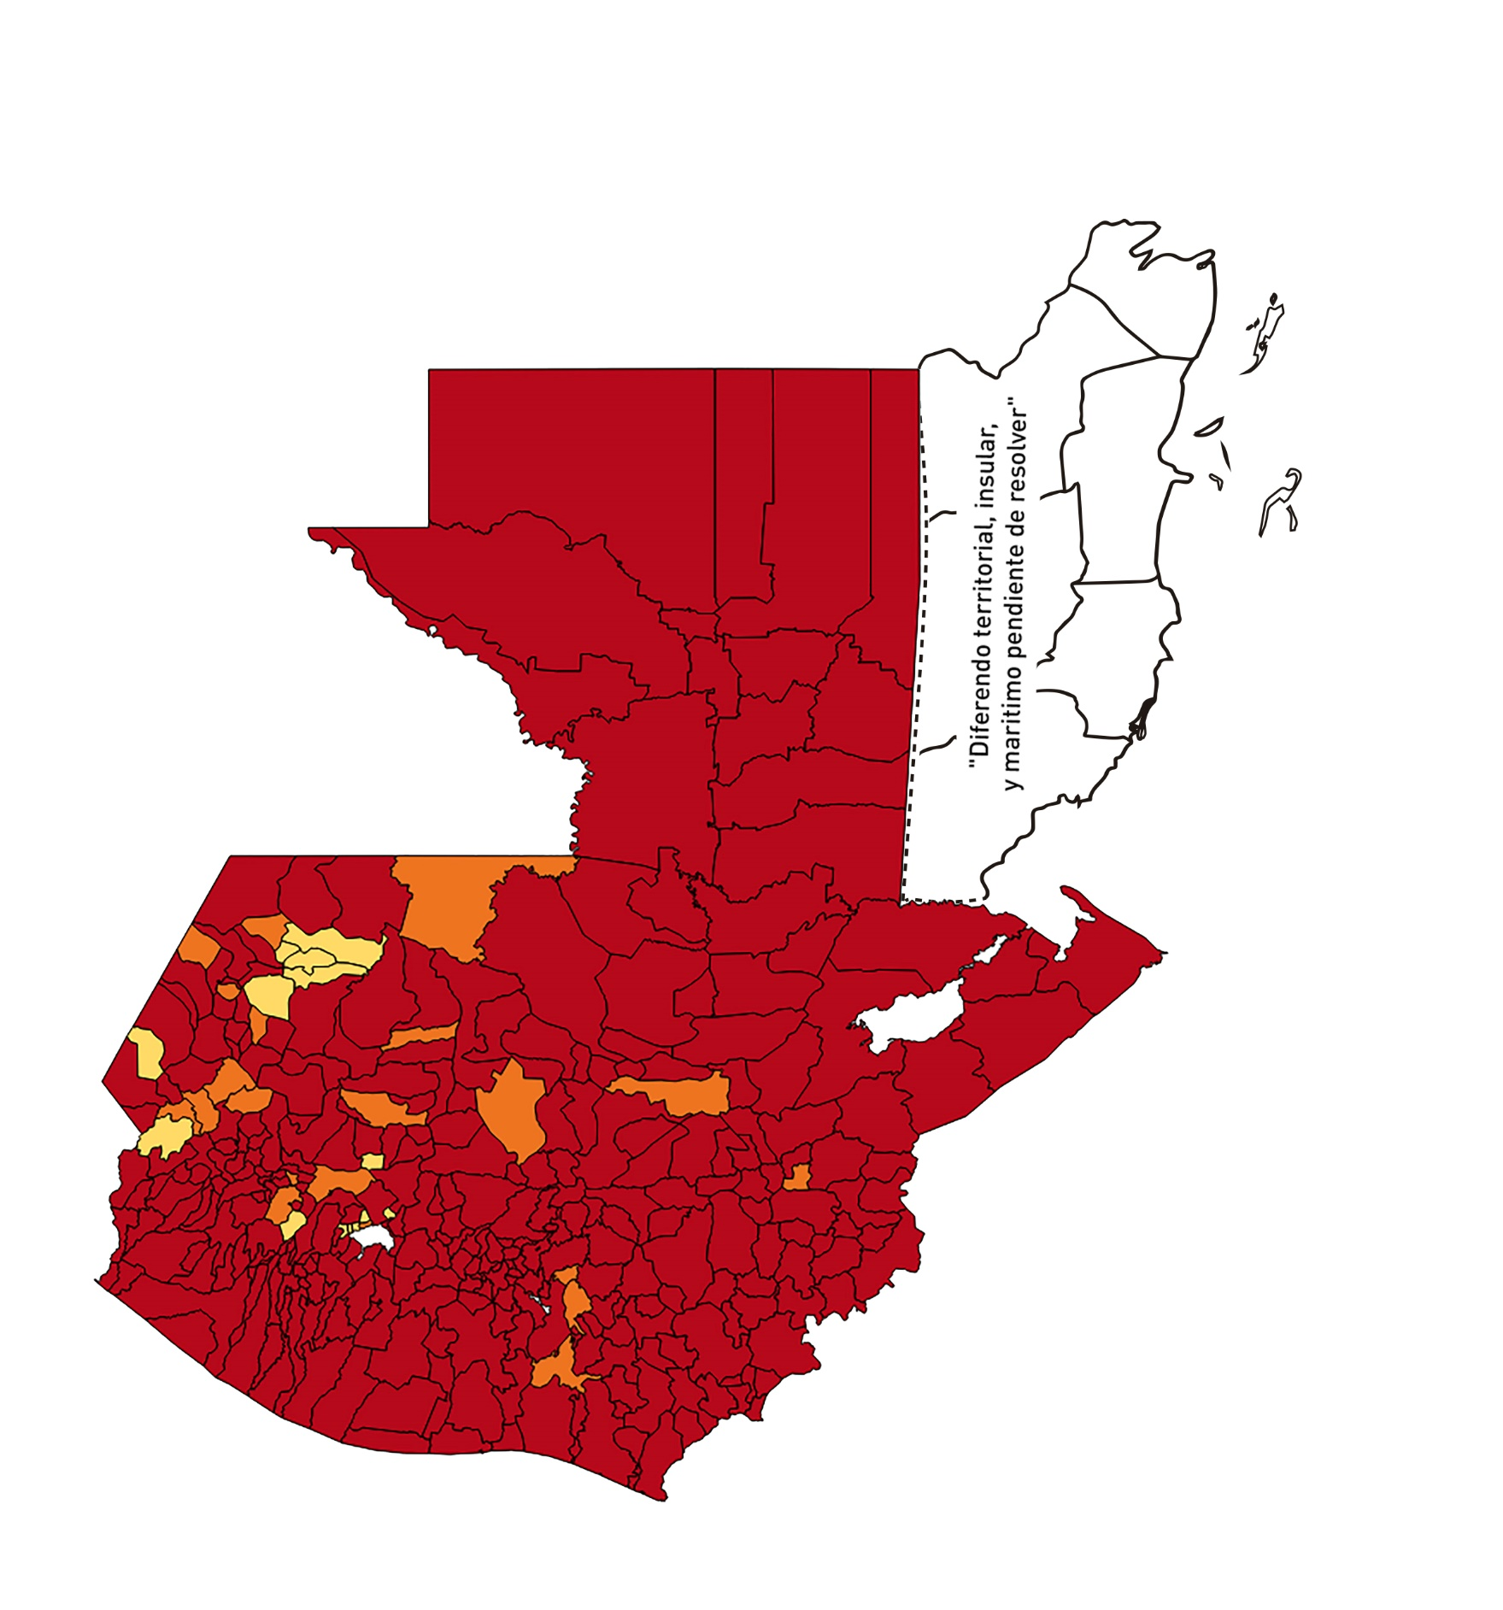
1 | 13 | GUATEMALA | FRAIJANES | 62906 | 1048 | 171 | 271.83 | 1.19 | 16.32 | 7.5 | >5 y <=7.5
1 | 14 | GUATEMALA | AMATITLÁN | 150322 | 949 | 295 | 196.25 | 0.45 | 31.09 | 9.5 | >7.5 y <=10
1 | 15 | GUATEMALA | VILLA NUEVA | 475373 | 5781 | 1949 | 409.99 | 0.87 | 33.71 | 8.5 | >7.5 y <=10
1 | 16 | GUATEMALA | VILLA CANALES | 166831 | 1702 | 614 | 368.04 | 0.73 | 36.08 | 9 | >7.5 y <=10
1 | 17 | GUATEMALA | SAN MIGUEL PETAPA | 148250 | 1424 | 499 | 336.59 | 0.69 | 35.04 | 9 | >7.5 y <=10
2 | 1 | EL PROGRESO | GUASTATOYA | 27201 | 283 | 79 | 290.43 | 0.74 | 27.92 | 9 | >7.5 y <=10
2 | 2 | EL PROGRESO | MORAZÁN | 12639 | 49 | 17 | 134.5 | 0.28 | 34.69 | 10 | >7.5 y <=10
2 | 3 | EL PROGRESO | SAN AGUSTÍN ACASAGUASTLÁN | 55039 | 116 | 27 | 49.06 | 0.15 | 23.28 | 8 | >7.5 y <=10
2 | 4 | EL PROGRESO | SAN CRISTÓBAL ACASAGUASTLÁN | 7939 | 28 | 15 | 188.94 | 0.25 | 53.57 | 10 | >7.5 y <=10
2 | 5 | EL PROGRESO | EL JÍCARO | 13509 | 67 | 20 | 148.05 | 0.35 | 29.85 | 10 | >7.5 y <=10
2 | 6 | EL PROGRESO | SANSARE | 13602 | 27 | 7 | 51.46 | 0.14 | 25.93 | 9 | >7.5 y <=10
2 | 7 | EL PROGRESO | SANARATE | 42203 | 197 | 90 | 213.25 | 0.33 | 45.69 | 10 | >7.5 y <=10
2 | 8 | EL PROGRESO | SAN ANTONIO LA PAZ | 22256 | 216 | 37 | 166.25 | 0.69 | 17.13 | 8 | >7.5 y <=10
3 | 1 | SACATEPEQUEZ | ANTIGUA GUATEMALA | 59091 | 2058 | 626 | 1059.38 | 2.49 | 30.42 | 8.5 | >7.5 y <=10
3 | 2 | SACATEPEQUEZ | JOCOTENANGO | 23492 | 725 | 229 | 974.8 | 2.20 | 31.59 | 8.5 | >7.5 y <=10
3 | 3 | SACATEPEQUEZ | PASTORES | 19661 | 322 | 130 | 661.21 | 1.17 | 40.37 | 8.5 | >7.5 y <=10
3 | 4 | SACATEPEQUEZ | SUMPANGO | 46082 | 110 | 31 | 67.27 | 0.17 | 28.18 | 10 | >7.5 y <=10
3 | 5 | SACATEPEQUEZ | SANTO DOMINGO XENACOJ | 14455 | 55 | 21 | 145.28 | 0.27 | 38.18 | 10 | >7.5 y <=10
3 | 6 | SACATEPEQUEZ | SANTIAGO SACATEPÉQUEZ | 36982 | 524 | 184 | 497.54 | 1.01 | 35.11 | 8.5 | >7.5 y <=10
3 | 7 | SACATEPEQUEZ | SAN BARTOLOMÉ MILPAS ALTAS | 8642 | 170 | 48 | 555.43 | 1.41 | 28.24 | 8.5 | >7.5 y <=10
3 | 8 | SACATEPEQUEZ | SAN LUCAS SACATEPÉQUEZ | 28819 | 728 | 228 | 791.14 | 1.80 | 31.32 | 8.5 | >7.5 y <=10
3 | 9 | SACATEPEQUEZ | SANTA LUCÍA MILPAS ALTAS | 17422 | 368 | 126 | 723.22 | 1.51 | 34.24 | 8.5 | >7.5 y <=10
3 | 10 | SACATEPEQUEZ | MAGDALENA MILPAS ALTAS | 12766 | 91 | 30 | 235 | 0.51 | 32.97 | 9.5 | >7.5 y <=10
3 | 11 | SACATEPEQUEZ | SANTA MARÍA DE JESÚS | 26769 | 98 | 35 | 130.75 | 0.26 | 35.71 | 10 | >7.5 y <=10
3 | 12 | SACATEPEQUEZ | CIUDAD VIEJA | 41010 | 357 | 117 | 285.3 | 0.62 | 32.77 | 9 | >7.5 y <=10
3 | 13 | SACATEPEQUEZ | SAN MIGUEL DUEÑAS | 15562 | 106 | 34 | 218.48 | 0.49 | 32.08 | 9.5 | >7.5 y <=10
3 | 14 | SACATEPEQUEZ | ALOTENANGO | 28129 | 157 | 70 | 248.85 | 0.40 | 44.59 | 9.5 | >7.5 y <=10
3 | 15 | SACATEPEQUEZ | SAN ANTONIO AGUAS CALIENTES | 12716 | 47 | 15 | 117.96 | 0.26 | 31.91 | 10 | >7.5 y <=10
3 | 16 | SACATEPEQUEZ | SANTA CATARINA BARAHONA | 4569 | 17 | 5 | 109.43 | 0.27 | 29.41 | 10 | >7.5 y <=10
4 | 1 | CHIMALTENANGO | CHIMALTENANGO | 114720 | 1706 | 522 | 455.02 | 1.06 | 30.6 | 8.5 | >7.5 y <=10
4 | 2 | CHIMALTENANGO | SAN JOSÉ POAQUIL | 33454 | 67 | 16 | 47.83 | 0.14 | 23.88 | 8 | >7.5 y <=10
4 | 3 | CHIMALTENANGO | SAN MARTÍN JILOTEPEQUE | 93517 | 541 | 166 | 177.51 | 0.41 | 30.68 | 9.5 | >7.5 y <=10
4 | 4 | CHIMALTENANGO | SAN JUAN COMALAPA | 59505 | 133 | 40 | 67.22 | 0.16 | 30.08 | 10 | >7.5 y <=10
4 | 5 | CHIMALTENANGO | SANTA APOLONIA | 23464 | 59 | 22 | 93.76 | 0.18 | 37.29 | 10 | >7.5 y <=10
4 | 6 | CHIMALTENANGO | TECPÁN GUATEMALA | 110891 | 258 | 51 | 45.99 | 0.17 | 19.77 | 8 | >7.5 y <=10
4 | 7 | CHIMALTENANGO | PATZÚN | 70685 | 216 | 65 | 91.96 | 0.22 | 30.09 | 10 | >7.5 y <=10
4 | 8 | CHIMALTENANGO | POCHUTA | 11116 | 39 | 7 | 62.97 | 0.25 | 17.95 | 9 | >7.5 y <=10
4 | 9 | CHIMALTENANGO | PATZICÍA | 40104 | 148 | 57 | 142.13 | 0.26 | 38.51 | 10 | >7.5 y <=10
4 | 10 | CHIMALTENANGO | SANTA CRUZ BALANYÁ | 10815 | 76 | 18 | 166.44 | 0.50 | 23.68 | 8.5 | >7.5 y <=10
4 | 11 | CHIMALTENANGO | ACATENANGO | 28417 | 132 | 44 | 154.84 | 0.33 | 33.33 | 10 | >7.5 y <=10
4 | 12 | CHIMALTENANGO | YEPOCAPA | 42153 | 157 | 70 | 166.06 | 0.27 | 44.59 | 10 | >7.5 y <=10
4 | 13 | CHIMALTENANGO | SAN ANDRÉS ITZAPA | 35087 | 176 | 38 | 108.3 | 0.36 | 21.59 | 9 | >7.5 y <=10
4 | 14 | CHIMALTENANGO | PARRAMOS | 20163 | 251 | 92 | 456.28 | 0.89 | 36.65 | 8.5 | >7.5 y <=10
4 | 15 | CHIMALTENANGO | ZARAGOZA | 29077 | 413 | 232 | 797.88 | 1.01 | 56.17 | 8.5 | >7.5 y <=10
4 | 16 | CHIMALTENANGO | EL TEJAR | 23198 | 442 | 172 | 741.44 | 1.36 | 38.91 | 8.5 | >7.5 y <=10
5 | 1 | ESCUINTLA | ESCUINTLA | 168193 | 1148 | 387 | 230.09 | 0.49 | 33.71 | 9.5 | >7.5 y <=10
5 | 2 | ESCUINTLA | SANTA LUCÍA COTZUMALGUAPA | 125854 | 559 | 132 | 104.88 | 0.32 | 23.61 | 9 | >7.5 y <=10
5 | 3 | ESCUINTLA | LA DEMOCRACIA | 25703 | 118 | 39 | 151.73 | 0.33 | 33.05 | 10 | >7.5 y <=10
5 | 4 | ESCUINTLA | SIQUINALÁ | 25993 | 128 | 52 | 200.05 | 0.35 | 40.63 | 10 | >7.5 y <=10
5 | 5 | ESCUINTLA | MASAGUA | 48002 | 129 | 58 | 120.83 | 0.19 | 44.96 | 10 | >7.5 y <=10
5 | 6 | ESCUINTLA | TIQUISATE | 63422 | 160 | 38 | 59.92 | 0.18 | 23.75 | 9 | >7.5 y <=10
5 | 7 | ESCUINTLA | LA GOMERA | 52114 | 214 | 74 | 142 | 0.29 | 34.58 | 10 | >7.5 y <=10
5 | 8 | ESCUINTLA | GUANAGAZAPA | 17361 | 97 | 27 | 155.52 | 0.40 | 27.84 | 9.5 | >7.5 y <=10
5 | 9 | ESCUINTLA | PUERTO DE SAN JOSÉ | 67326 | 371 | 120 | 178.24 | 0.39 | 32.35 | 10 | >7.5 y <=10
5 | 10 | ESCUINTLA | IZTAPA | 20096 | 66 | 23 | 114.45 | 0.23 | 34.85 | 10 | >7.5 y <=10
5 | 11 | ESCUINTLA | PALÍN | 71172 | 213 | 84 | 118.02 | 0.21 | 39.44 | 10 | >7.5 y <=10
5 | 12 | ESCUINTLA | SAN VICENTE PACAYA | 18172 | 27 | 12 | 66.04 | 0.11 | 44.44 | 10 | >7.5 y <=10
5 | 13 | ESCUINTLA | NUEVA CONCEPCIÓN | 81233 | 368 | 314 | 386.54 | 0.32 | 85.33 | 10 | >7.5 y <=10
5 | 14 | ESCUINTLA | SIPACATE | 17838 | 17 | 9 | 50.45 | 0.07 | 52.94 | 9 | >7.5 y <=10
6 | 1 | SANTA ROSA | CUILAPA | 46974 | 373 | 137 | 291.65 | 0.57 | 36.73 | 9.5 | >7.5 y <=10
6 | 2 | SANTA ROSA | BARBERENA | 61079 | 172 | 50 | 81.86 | 0.20 | 29.07 | 10 | >7.5 y <=10
6 | 3 | SANTA ROSA | SANTA ROSA DE LIMA | 21415 | 87 | 29 | 135.42 | 0.29 | 33.33 | 10 | >7.5 y <=10
6 | 4 | SANTA ROSA | CASILLAS | 26059 | 250 | 98 | 376.07 | 0.69 | 39.2 | 9 | >7.5 y <=10
6 | 5 | SANTA ROSA | SAN RAFAEL LAS FLORES | 13850 | 142 | 42 | 303.25 | 0.73 | 29.58 | 9 | >7.5 y <=10
6 | 6 | SANTA ROSA | ORATORIO | 27115 | 309 | 89 | 328.23 | 0.81 | 28.8 | 8.5 | >7.5 y <=10
6 | 7 | SANTA ROSA | SAN JUAN TECUACO | 12825 | 51 | 16 | 124.76 | 0.28 | 31.37 | 10 | >7.5 y <=10
6 | 8 | SANTA ROSA | CHIQUIMULILLA | 64871 | 98 | 18 | 27.75 | 0.11 | 18.37 | 8 | >7.5 y <=10
6 | 9 | SANTA ROSA | TAXISCO | 36751 | 185 | 50 | 136.05 | 0.36 | 27.03 | 10 | >7.5 y <=10
6 | 10 | SANTA ROSA | SANTA MARÍA IXHUATÁN | 26721 | 194 | 82 | 306.87 | 0.52 | 42.27 | 9.5 | >7.5 y <=10
6 | 11 | SANTA ROSA | GUAZACAPÁN | 22197 | 152 | 58 | 261.3 | 0.49 | 38.16 | 9.5 | >7.5 y <=10
6 | 12 | SANTA ROSA | SANTA CRUZ NARANJO | 17875 | 65 | 18 | 100.7 | 0.26 | 27.69 | 10 | >7.5 y <=10
6 | 13 | SANTA ROSA | PUEBLO NUEVO VIÑAS | 29418 | 34 | 7 | 23.79 | 0.08 | 20.59 | 7 | >5 y <=7.5
6 | 14 | SANTA ROSA | NUEVA SANTA ROSA | 39286 | 211 | 118 | 300.36 | 0.38 | 55.92 | 10 | >7.5 y <=10
7 | 1 | SOLOLA | SOLOLÁ | 99934 | 199 | 36 | 36.02 | 0.14 | 18.09 | 8 | >7.5 y <=10
7 | 2 | SOLOLA | SAN JOSÉ CHACAYÁ | 5220 | 0 | 0 | 0 | 0.00 | 0 | 4 | >2.5 y <=5
7 | 3 | SOLOLA | SANTA MARÍA VISITACIÓN | 2602 | 8 | 3 | 115.3 | 0.22 | 37.5 | 10 | >7.5 y <=10
7 | 4 | SOLOLA | SANTA LUCÍA UTATLÁN | 21790 | 11 | 4 | 18.36 | 0.04 | 36.36 | 8 | >7.5 y <=10
7 | 5 | SOLOLA | NAHUALÁ | 93541 | 186 | 44 | 47.04 | 0.14 | 23.66 | 8 | >7.5 y <=10
7 | 6 | SOLOLA | SANTA CATARINA IXTAHUACÁN | 61274 | 83 | 21 | 34.27 | 0.10 | 25.3 | 9 | >7.5 y <=10
7 | 7 | SOLOLA | SANTA CLARA LA LAGUNA | 10340 | 8 | 1 | 9.67 | 0.06 | 12.5 | 5 | >2.5 y <=5
7 | 8 | SOLOLA | CONCEPCIÓN | 7214 | 0 | 0 | 0 | 0.00 | 0 | 4 | >2.5 y <=5
7 | 9 | SOLOLA | SAN ANDRÉS SEMETABAJ | 14861 | 202 | 84 | 565.24 | 0.97 | 41.58 | 8.5 | >7.5 y <=10
7 | 10 | SOLOLA | PANAJACHEL | 16101 | 382 | 159 | 987.52 | 1.69 | 41.62 | 8.5 | >7.5 y <=10
7 | 11 | SOLOLA | SANTA CATARINA PALOPÓ | 4882 | 14 | 5 | 102.42 | 0.20 | 35.71 | 10 | >7.5 y <=10
7 | 12 | SOLOLA | SAN ANTONIO PALOPÓ | 15752 | 21 | 5 | 31.74 | 0.10 | 23.81 | 8 | >7.5 y <=10
7 | 13 | SOLOLA | SAN LUCAS TOLIMÁN | 31805 | 213 | 111 | 349 | 0.48 | 52.11 | 9.5 | >7.5 y <=10
7 | 14 | SOLOLA | SANTA CRUZ LA LAGUNA | 7894 | 6 | 1 | 12.67 | 0.05 | 16.67 | 6 | >5 y <=7.5
7 | 15 | SOLOLA | SAN PABLO LA LAGUNA | 8004 | 3 | 0 | 0 | 0.03 | 0 | 4 | >2.5 y <=5
7 | 16 | SOLOLA | SAN MARCOS LA LAGUNA | 2944 | 0 | 0 | 0 | 0.00 | 0 | 4 | >2.5 y <=5
7 | 17 | SOLOLA | SAN JUAN LA LAGUNA | 13400 | 60 | 38 | 283.58 | 0.32 | 63.33 | 10 | >7.5 y <=10
7 | 18 | SOLOLA | SAN PEDRO LA LAGUNA | 11828 | 61 | 22 | 186 | 0.37 | 36.07 | 10 | >7.5 y <=10
7 | 19 | SOLOLA | SANTIAGO ATITLÁN | 44854 | 236 | 102 | 227.4 | 0.38 | 43.22 | 10 | >7.5 y <=10
8 | 1 | TOTONICAPAN | TOTONICAPÁN | 118960 | 1565 | 369 | 310.19 | 0.94 | 23.58 | 7.5 | >5 y <=7.5
8 | 2 | TOTONICAPAN | SAN CRISTÓBAL TOTONICAPÁN | 42937 | 337 | 100 | 232.9 | 0.56 | 29.67 | 9.5 | >7.5 y <=10
8 | 3 | TOTONICAPAN | SAN FRANCISCO EL ALTO | 65521 | 344 | 104 | 158.73 | 0.38 | 30.23 | 10 | >7.5 y <=10
8 | 4 | TOTONICAPAN | SAN ANDRÉS XECUL | 29849 | 44 | 6 | 20.1 | 0.11 | 13.64 | 6 | >5 y <=7.5
...

